상품제안서
무지 버킷 에코백(중) | 상품코드: F17162

 |  |  |  |  |  |  | 02-412-0044 | www.easy1.co.kr
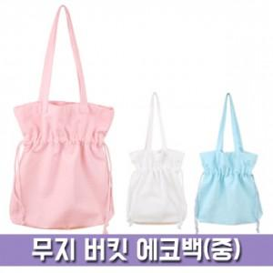

【상세/제작정보】 | <p><b><span style="font-size: 12pt;">** 배송비- 한박스 70개 / 5000원</span></b></p>

【인쇄/포장옵션】 | 실크 / OPP(비닐)

【공급단가】 | 수량 | 100~ | 300~ | 500~ | 1,000~ | 3,000~
*VAT별도 | 단가 | 3,520원 | 3,300원 | 3,190원 | 3,070원 | 2,960원

【상품 URL】 | http://www.easy1.co.kr/src/goods_detail.php?gdno=17162

